AM und Bildung
Arbeitsmarkt und Bildung in Wien
 | May-26

Arbeitsmarktdaten im Kontext von Bildungsabschlüssen:
Das mit Abstand höchste Arbeitslosigkeitsrisiko haben Personen, die keinen über die Pflichtschule hinausgehenden Bildungsabschluss vorweisen können.

Wichtige Arbeitsmarktdaten auf einen Blick

 |  |  | Veränd. zum Vorjahr
 | Bestand/Quote |  | absolut | in%

Arbeitslose Personen | 121,539 |  | 2,403 | 2.0%
Frauen | 55,335 |  | 3,360 | 6.5%
Männer *) | 66,204 |  | -957 | -1.4%
Unselbständig Beschäftigte | 943,003 |  | 7,528 | 0.8%
Frauen | 457,960 |  | 3,077 | 0.7%
Männer *) | 485,043 |  | 4,451 | 0.9%
Arbeitslosenquote - nationale Berechnung | 11.4% |  | 0.1% | -Punkte
Frauen | 10.8% |  | 0.5% | -Punkte
Männer *) | 12.0% |  | -0.3% | -Punkte

 | arbeitslose Personen |  | offene Stellen

 | Bestand | Anteil | Bestand | Anteil

Gesamt | 121,539 | 100% | 13,884 | 100%
maximal Pflichtschule | 53,931 | 44.4% | 5,367 | 38.7% | 44,4%
Lehre | 23,220 | 19.1% | 4,049 | 29.2% | 19,1%
Mittlere technisch-gewerbliche Schule | 668 | 0.5% | 39 | 0.3% | 63,5%
Mittlere kaufmännische Schule | 2,149 | 1.8% | 38 | 0.3% | 29,2%
sonstige mittlere Schule | 2,498 | 2.1% | 465 | 3.3%
Allgemeinbildende höhere Schule | 11,347 | 9.3% | 49 | 0.4%
Höhere technisch-gewerbliche Schule | 2,571 | 2.1% | 591 | 4.3%
Höhere kaufmännische Schule | 2,210 | 1.8% | 230 | 1.7%
sonstige höhere Schule | 3,452 | 2.8% | 1,898 | 13.7%
Akademie | 364 | 0.3% | 63 | 0.5%
Fachhochschule | 2,069 | 1.7% | 542 | 3.9%
Universität, Hochschule, Pädagogische Hochschule | 16,849 | 13.9% | 557 | 4.0%

44,4% der arbeitslosen Personen hat lediglich Pflichtschulausbildung, 19,1% verfügen über einen Lehrabschluss; in Summe weisen 63,5% aller arbeitslosen Personen maximal Lehrausbildung auf. Personen mit Lehrabschluss sind allerdings im Vorteil: 29,2% der (sofort verfügbaren) offenen Stellen verlangt diese Qualifikation.

Bestand arbeitsloser Personen nach Ausbildung und Geschlecht

 | Frauen N = 55.335 | Männer *) N = 66.204
Pflichtschule | 42.9% | 45.6%
Lehre | 15.3% | 22.3%
BMS | 5.2% | 3.7%
AHS | 10.0% | 8.8%
BHS | 7.0% | 6.6%
Uni, FH, Akademie | 19.4% | 12.9%

 |  |  |  |  | 45,6%
 |  |  |  |  | 42,9%
 |  |  |  |  | 15,3%
 |  |  |  |  | 22,3%

Bei der differenzierten Betrachtung arbeitsloser Personen nach Geschlecht zeigt sich ein geringer Unterschied beim Anteil von Personen mit Pflichtschulausbildung (Männer: 45,6%, Frauen: 42,9%), deutlicher ist der Unterschied jedoch beim Anteil von Personen mit Lehrabschluss: 15,3% der arbeitslosen Frauen, aber 22,3% der arbeitslosen Männer haben eine Lehrausbildung absolviert.

Arbeitslosenquote1 nach Ausbildung

 | Mai 26 | Mai 25 | ALQ-Gesamt | ALQ-Gesamt
Pflichtschulausbildung | 32.1% | 29.9% | 11.4% | 11.3%
Lehrausbildung | 12.1% | 11.0% | 11.4% | 11.3%
BMS | 8.2% | 7.6% | 11.4% | 11.3%
AHS | 9.2% | 8.9% | 11.4% | 11.3%
BHS | 7.0% | 6.7% | 11.4% | 11.3%
Akadem. Ausbildung, FH | 4.8% | 4.8% | 11.4% | 11.3%

Arbeitslosenquote1 nach Ausbildung im Zeitverlauf
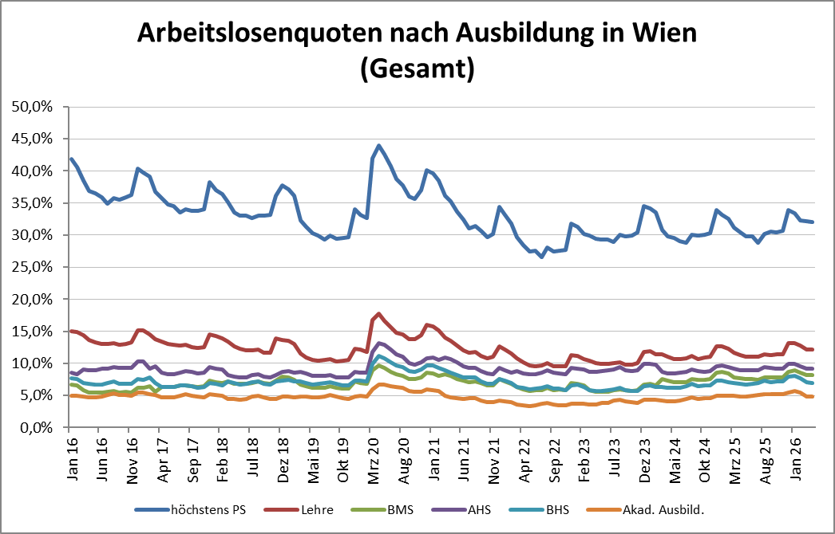

1 Vorgemerkte Arbeitslose einer Bildungsebene bezogen auf das Arbeitskräftepotential (Arbeitslose + unselbstständig Beschäftigte des Jahres) derselben Bildungsebene; die Gliederung der Beschäftigtenbasis nach Bildungsabschluss wurde nach Ergebnissen der Arbeitskräfteerhebung (unselbeständig Erwerbstätige nach LFK) errechnet

verwendete Abkürzungen:
AHS: Allgemeinbildende höhere Schule
BHS: Berufsbildende höhere Schule (Höhere technisch-gewerbliche Schule, Höhere kaufmännische Schule, Sonstige höhere Schule)
BMS: Berufsbildende mittlere Schule (Mittlere technisch-gewerbliche Schule, Mittlere kaufmännische Schule, Sonstige mittlere Schule)

*) Männer und Personen mit alternativem Geschlechtseintrag

